localhost503
localhostを識別できない場合（503エラーが出た時）

 | 1.proxyを全部OFFに設定する

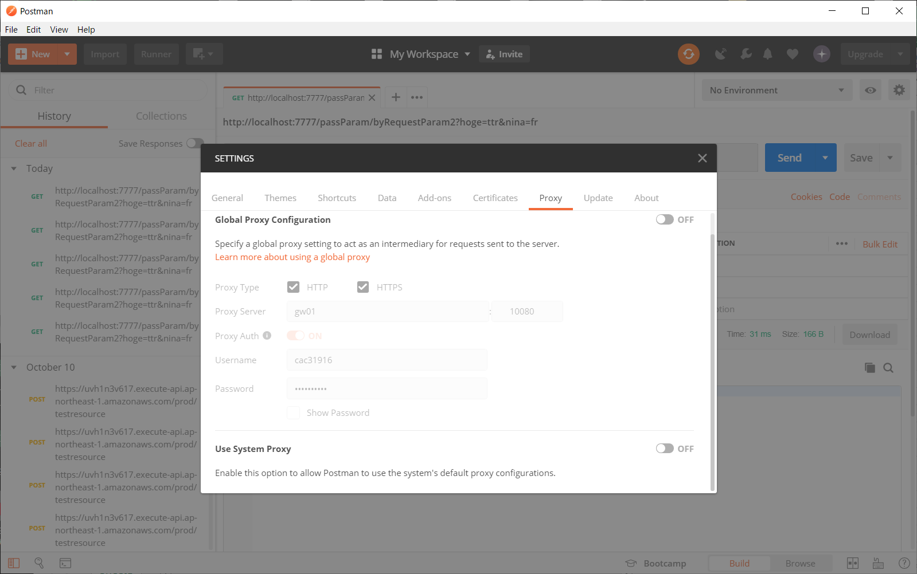

 | 2.環境変数にNO_PROXYを設定する

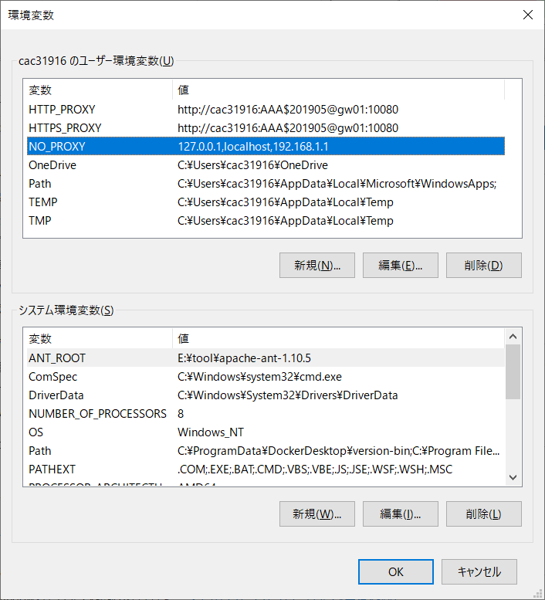

 | 3.POSTMANを再起動する

